Sheet1
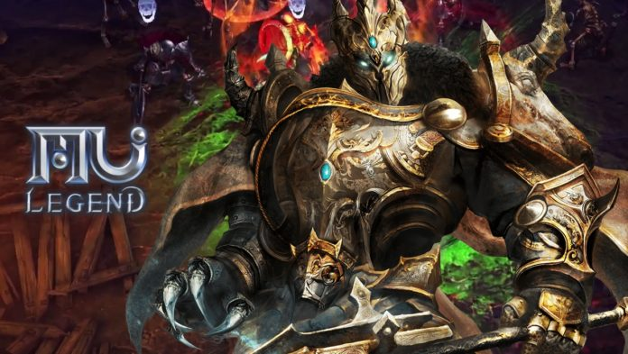
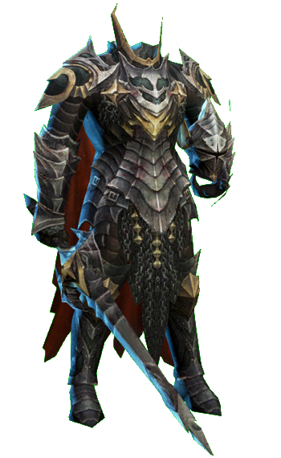
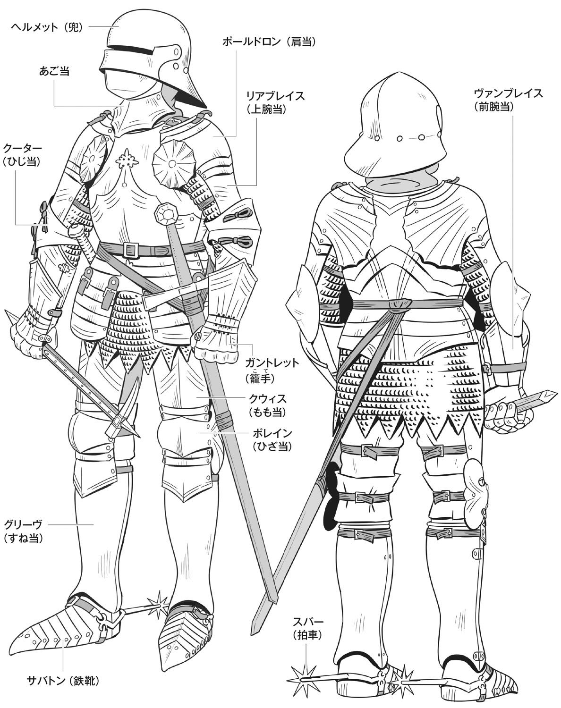
ヘルメットと武器はなしで、左の鎧を真似して描いてください。 胸の部分だけは下の画像を参考する 上半身の横幅は一般人より太くする 靴は右の画像ように拍車が付きます ポーズは警備員の設定図を参考に、 片手が上げているような姿勢で描く

